Speciális formátumok
 | Nagy számok formázása
 |  | January | February | March
 | Budapest | 117943.60579 | 380439.21576 | 462846.08074
 | Debrecen | 24304.534436 | 802648.42568 | 327504.5376
 | Pécs | 313415.70028 | 779825.60648 | 904132.33974
 | Sopron | 397459.21066 | 466308.9009 | 831589.07525
 | Szeged | 839626.35878 | 117786.13518 | 800466.20991
 | Miskolc | 622572.23449 | 976698.81479 | 807868.28672
 | Kecskemét | 474499.15037 | 78914.154736 | 876094.80152
 | Győr | 840582.68214 | 101804.60285 | 615611.24312
 | Total

 | Formatting positive and negative numbers
 | -1890
 | -525
 | 1982
 | 2744
 | 526
 | 7419

 | Better Formatting for Percentages
North | 0.47
South | 0.5
East | -0.23
West | -0.43

 | Zeros…
 |  | Jim | Tim | Kim
 | Printer | 37,000 | 64,000 | 24,000
 | Copier | 18,000 | 29,000 | 58,000
 | Scanner | nulla | 77,000 | 88,000
 | Support | 16,000 | 12,000 | nulla | Printer
 | Guarantee | 65,000 | 88,000 | 16,000 | Copier
 |  |  |  |  | Scanner
 |  |  |  |  | Support
 |  |  |  |  | Guarantee

 | Special conditions
 | 733
 | 309
 | 281
 | 790
 | 709
 | 500
 | 624
 | 341

 | Formatting dates
 | 2013-01-01
 | 2013-01-01
 | 2013-02-01
 | 2013-03-01
 | 2013-04-01
 | 2013-01-31 19:39:59
 | 2013-01-31 19:42:53

Csop. - Halm. - 100%-ig halm.
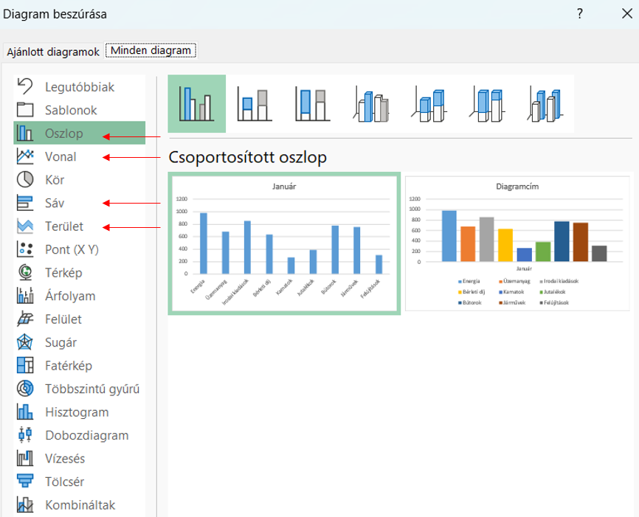
Megnevezés | Január | Február | Március | Összesen
Energia | 981 | 213 | 688 | 1882
Üzemanyag | 680 | 454 | 564 | 1698
Irodai kiadások | 854 | 500 | 380 | 1734
Bérleti díj | 639 | 778 | 810 | 2227
Kamatok | 269 | 604 | 277 | 1150
Jutalékok | 387 | 895 | 948 | 2230
Bútorok | 775 | 152 | 706 | 1633
Járművek | 754 | 841 | 107 | 1702
Felújítások | 308 | 926 | 764 | 1998
Total | 5647 | 5363 | 5244 | 16254

Megnevezés
Megnevezés
Megnevezés

Megnevezés
Megnevezés
Megnevezés
Megnevezés

Megnevezés
Megnevezés
Megnevezés

Megnevezés
Megnevezés
Megnevezés
Megnevezés

Megnevezés
Megnevezés
Megnevezés

Megnevezés
Megnevezés
Megnevezés

Megnevezés
Megnevezés
Megnevezés

Megnevezés
Megnevezés
Megnevezés

Kördiagram
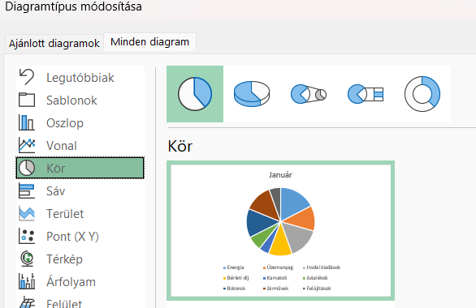
Megnevezés | Január | Február | Március | Összesen
Energia | 981 | 213 | 688 | 1882
Üzemanyag | 680 | 454 | 564 | 1698
Irodai kiadások | 854 | 500 | 380 | 1734
Bérleti díj | 639 | 778 | 810 | 2227
Kamatok | 269 | 604 | 277 | 1150
Jutalékok | 387 | 895 | 948 | 2230
Bútorok | 775 | 152 | 706 | 1633
Járművek | 754 | 841 | 107 | 1702
Felújítások | 308 | 926 | 764 | 1998
Total | 5647 | 5363 | 5244 | 16254

Január
Megnevezés
Január

Január
Január

Pont és buborék
Év | Bevétel
1991 | 18
1992 | 28
1993 | 26
1994 | 43
1995 | 55
1996 | 54
1997 | 82
1998 | 86
1999 | 108
2000 | 121
2001 | 155
2002 | 158

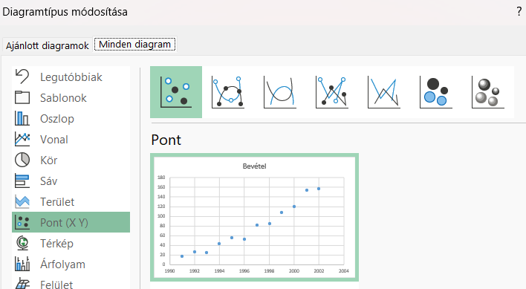

Demográfia
Demográfia | Szül. ráta | Élettartam | GDP (per capita)
Japán | 8.39 | 83.91 | 36,200
Spanyolország | 10.4 | 81.27 | 30,400
Brazília | 15.2 | 72.79 | 36,700
Írország | 15.81 | 80.32 | 41,700
India | 20.6 | 67.14 | 3,900

Kombinált diagram
Megnevezés | Január | Február | Március | Összesen
Energia | 981 | 213 | 688 | 1882
Üzemanyag | 680 | 454 | 564 | 1698
Irodai kiadások | 854 | 500 | 380 | 1734
Bérleti díj | 639 | 778 | 810 | 2227
Kamatok | 269 | 604 | 277 | 1150
Jutalékok | 387 | 895 | 948 | 2230
Bútorok | 775 | 152 | 706 | 1633
Járművek | 754 | 841 | 107 | 1702
Felújítások | 308 | 926 | 764 | 1998
Total | 5647 | 5363 | 5244 | 16254

Megnevezés

Másodlagos tengely
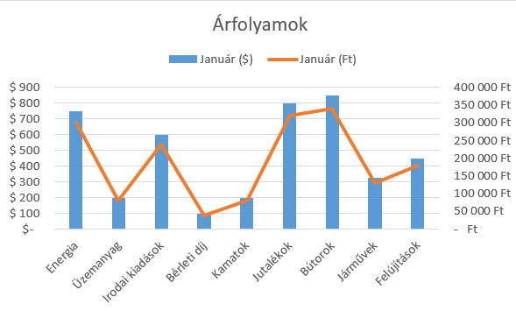
Megnevezés | Január ($) | Január (Ft) | USDHUF árfolyam
Energia | $750 | 262,500 Ft | 350
Üzemanyag | $200 | 70,000 Ft
Irodai kiadások | $600 | 210,000 Ft
Bérleti díj | $100 | 35,000 Ft
Kamatok | $200 | 70,000 Ft
Jutalékok | $800 | 280,000 Ft
Bútorok | $850 | 297,500 Ft
Járművek | $325 | 113,750 Ft
Felújítások | $450 | 157,500 Ft

Térkép Hu gyakorlás
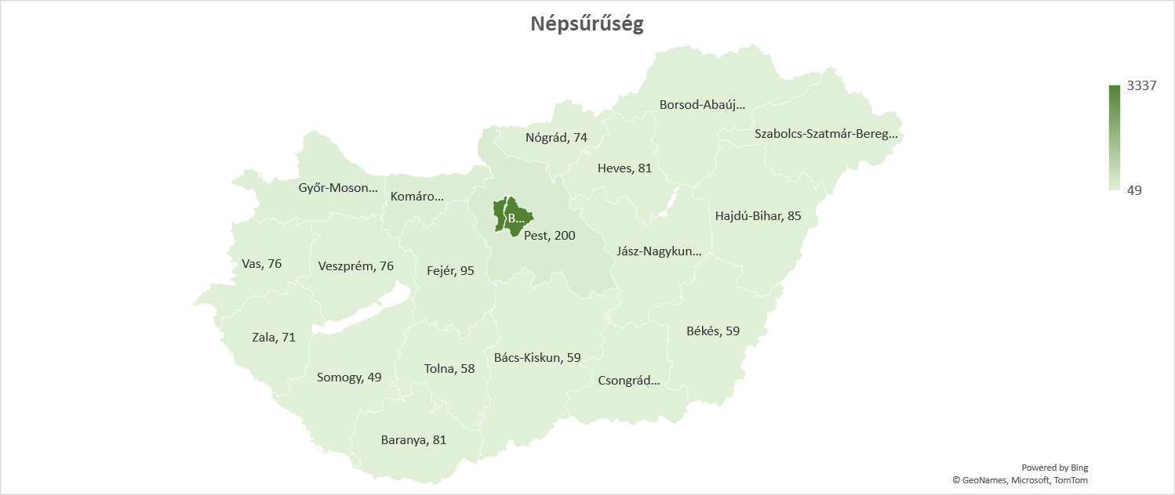
Megye | Székhely | Országrész | Régió | Népesség | Terület | Népsűrűség
Budapest (főváros) | – | KM | KM | 1,752,286 | 525 | 3337
Pest | Budapest | KM | KM | 1,278,874 | 6,390 | 200
Komárom-Esztergom | Tatabánya | DT | KD | 299,207 | 2,264 | 132
Győr-Moson-Sopron | Győr | DT | NyD | 467,144 | 4,208 | 111
Fejér | Székesfehérvár | DT | KD | 417,712 | 4,358 | 95
Csongrád-Csanád | Szeged | AF | DA | 399,012 | 4,262 | 93
Szabolcs-Szatmár-Bereg | Nyíregyháza | AF | ÉA | 552,964 | 5,933 | 93
Borsod-Abaúj-Zemplén | Miskolc | AF | ÉM | 642,447 | 7,247 | 88
Hajdú-Bihar | Debrecen | AF | ÉA | 527,989 | 6,209 | 85
Baranya | Pécs | DT | DD | 360,704 | 4,430 | 81
Heves | Eger | AF | ÉM | 294,609 | 3,637 | 81
Vas | Szombathely | DT | NyD | 253,551 | 3,336 | 76
Veszprém | Veszprém | DT | KD | 341,317 | 4,463 | 76
Nógrád | Salgótarján | AF | ÉM | 189,304 | 2,544 | 74
Zala | Zalaegerszeg | DT | NyD | 268,648 | 3,784 | 71
Jász-Nagykun-Szolnok | Szolnok | AF | ÉA | 370,007 | 5,581 | 66
Bács-Kiskun | Kecskemét | AF | DA | 503,825 | 8,443 | 59
Békés | Békéscsaba | AF | DA | 334,264 | 5,630 | 59
Tolna | Szekszárd | DT | DD | 217,463 | 3,703 | 58
Somogy | Kaposvár | DT | DD | 301,429 | 6,065 | 49

https://hu.wikipedia.org/wiki/Magyarorsz%C3%A1g_megy%C3%A9i

Árfolyam
EURGBP
<TICKER> | date | date | <VOL> | open | high | low | close
EURGBP | 20130103 | 2013-01-03 | 5748 | 0.8109 | 0.8118 | 0.8083 | 0.8098
EURGBP | 20130104 | 2013-01-04 | 5036 | 0.8099 | 0.8142 | 0.8095 | 0.8134
EURGBP | 20130106 | 2013-01-06 | 236 | 0.8132 | 0.8135 | 0.813 | 0.8131
EURGBP | 20130107 | 2013-01-07 | 5752 | 0.8131 | 0.8147 | 0.8103 | 0.8138
EURGBP | 20130108 | 2013-01-08 | 5740 | 0.8137 | 0.8159 | 0.8134 | 0.8144
EURGBP | 20130109 | 2013-01-09 | 5744 | 0.8144 | 0.816 | 0.8131 | 0.8149
EURGBP | 20130110 | 2013-01-10 | 5748 | 0.8149 | 0.8212 | 0.8142 | 0.8209
EURGBP | 20130111 | 2013-01-11 | 5044 | 0.821 | 0.8284 | 0.8202 | 0.8271
EURGBP | 20130113 | 2013-01-13 | 240 | 0.8285 | 0.8285 | 0.8282 | 0.8284
EURGBP | 20130114 | 2013-01-14 | 5752 | 0.8283 | 0.8324 | 0.8278 | 0.8319
EURGBP | 20130115 | 2013-01-15 | 5744 | 0.8319 | 0.8322 | 0.8265 | 0.8277
EURGBP | 20130116 | 2013-01-16 | 5744 | 0.8277 | 0.8316 | 0.8264 | 0.8304
EURGBP | 20130117 | 2013-01-17 | 5748 | 0.8305 | 0.8368 | 0.8298 | 0.8368
EURGBP | 20130118 | 2013-01-18 | 5040 | 0.8367 | 0.8394 | 0.8353 | 0.8388
EURGBP | 20130120 | 2013-01-20 | 240 | 0.8395 | 0.84 | 0.8393 | 0.8397
EURGBP | 20130121 | 2013-01-21 | 5748 | 0.8397 | 0.8419 | 0.8376 | 0.8403
EURGBP
EURGBP | 20130122 | 2013-01-22 | 5760 | 0.8403 | 0.8438 | 0.8362 | 0.8404
EURGBP | 20130123 | 2013-01-23 | 5748 | 0.8405 | 0.8418 | 0.8377 | 0.8404
EURGBP | 20130124 | 2013-01-24 | 5748 | 0.8403 | 0.8478 | 0.8389 | 0.8469
EURGBP | 20130125 | 2013-01-25 | 5036 | 0.8469 | 0.8534 | 0.846 | 0.8511
EURGBP | 20130127 | 2013-01-27 | 240 | 0.8535 | 0.8536 | 0.8526 | 0.8534
EURGBP | 20130128 | 2013-01-28 | 5752 | 0.8533 | 0.8584 | 0.8528 | 0.8564
EURGBP | 20130129 | 2013-01-29 | 5748 | 0.8564 | 0.8568 | 0.8526 | 0.8565
EURGBP | 20130130 | 2013-01-30 | 5752 | 0.8564 | 0.8603 | 0.8557 | 0.8587
EURGBP | 20130131 | 2013-01-31 | 5740 | 0.8587 | 0.8589 | 0.8551 | 0.8575
EURGBP | 20130201 | 2013-02-01 | 5044 | 0.8574 | 0.8714 | 0.8569 | 0.8694
EURGBP | 20130203 | 2013-02-03 | 240 | 0.8691 | 0.8691 | 0.8685 | 0.8689
EURGBP | 20130204 | 2013-02-04 | 5760 | 0.8689 | 0.8691 | 0.8566 | 0.8573
EURGBP | 20130205 | 2013-02-05 | 5756 | 0.8572 | 0.8685 | 0.8552 | 0.8669
EURGBP | 20130206 | 2013-02-06 | 5752 | 0.8669 | 0.8679 | 0.8614 | 0.8632
EURGBP | 20130207 | 2013-02-07 | 5740 | 0.8632 | 0.8659 | 0.8515 | 0.8521
EURGBP | 20130208 | 2013-02-08 | 5040 | 0.852 | 0.8531 | 0.8444 | 0.8459
EURGBP | 20130210 | 2013-02-10 | 240 | 0.8466 | 0.8467 | 0.8455 | 0.8458
EURGBP | 20130211 | 2013-02-11 | 5756 | 0.8458 | 0.8571 | 0.8455 | 0.8559
EURGBP | 20130212 | 2013-02-12 | 5740 | 0.8558 | 0.8628 | 0.8538 | 0.858
EURGBP | 20130213 | 2013-02-13 | 5760 | 0.858 | 0.8681 | 0.8569 | 0.8654
EURGBP | 20130214 | 2013-02-14 | 5748 | 0.8654 | 0.8664 | 0.8583 | 0.8619
EURGBP | 20130215 | 2013-02-15 | 5040 | 0.8618 | 0.863 | 0.8572 | 0.8609
EURGBP | 20130217 | 2013-02-17 | 240 | 0.8614 | 0.8623 | 0.861 | 0.8618
EURGBP | 20130218 | 2013-02-18 | 5752 | 0.8619 | 0.8645 | 0.8602 | 0.8622
EURGBP | 20130219 | 2013-02-19 | 5756 | 0.8622 | 0.8682 | 0.8598 | 0.868
EURGBP | 20130220 | 2013-02-20 | 5760 | 0.8681 | 0.8762 | 0.868 | 0.8715
EURGBP | 20130221 | 2013-02-21 | 5752 | 0.8715 | 0.8756 | 0.8627 | 0.8642
EURGBP | 20130222 | 2013-02-22 | 5032 | 0.8642 | 0.8675 | 0.8603 | 0.8646
EURGBP | 20130224 | 2013-02-24 | 240 | 0.873 | 0.8743 | 0.8724 | 0.8738
EURGBP | 20130225 | 2013-02-25 | 5744 | 0.8738 | 0.8813 | 0.8601 | 0.8616
EURGBP | 20130226 | 2013-02-26 | 5748 | 0.8615 | 0.8646 | 0.8574 | 0.8634
EURGBP | 20130227 | 2013-02-27 | 5760 | 0.8635 | 0.8676 | 0.8621 | 0.8673
EURGBP | 20130228 | 2013-02-28 | 5756 | 0.8672 | 0.8673 | 0.86 | 0.8611
EURGBP | 20130301 | 2013-03-01 | 5040 | 0.8611 | 0.8681 | 0.8607 | 0.8669
EURGBP | 20130303 | 2013-03-03 | 236 | 0.8657 | 0.8662 | 0.8654 | 0.8655
EURGBP | 20130304 | 2013-03-04 | 5748 | 0.8656 | 0.8662 | 0.8608 | 0.8613
EURGBP | 20130305 | 2013-03-05 | 5752 | 0.8614 | 0.8632 | 0.8586 | 0.8618
EURGBP | 20130306 | 2013-03-06 | 5744 | 0.8617 | 0.8665 | 0.8617 | 0.8652
EURGBP | 20130307 | 2013-03-07 | 5756 | 0.8653 | 0.8731 | 0.8637 | 0.8722
EURGBP | 20130308 | 2013-03-08 | 5044 | 0.8722 | 0.8739 | 0.8674 | 0.8709
EURGBP | 20130310 | 2013-03-10 | 240 | 0.8709 | 0.8714 | 0.8706 | 0.8709
EURGBP | 20130311 | 2013-03-11 | 5756 | 0.871 | 0.8747 | 0.8701 | 0.874
EURGBP | 20130312 | 2013-03-12 | 5744 | 0.8741 | 0.8791 | 0.8717 | 0.8739
EURGBP | 20130313 | 2013-03-13 | 5756 | 0.8738 | 0.8744 | 0.8662 | 0.8681
EURGBP | 20130314 | 2013-03-14 | 5748 | 0.868 | 0.8683 | 0.861 | 0.8621
EURGBP | 20130315 | 2013-03-15 | 5040 | 0.862 | 0.8656 | 0.86 | 0.8649
EURGBP | 20130317 | 2013-03-17 | 240 | 0.8538 | 0.8543 | 0.853 | 0.8532
EURGBP | 20130318 | 2013-03-18 | 5752 | 0.8533 | 0.8589 | 0.853 | 0.8572
EURGBP | 20130319 | 2013-03-19 | 5756 | 0.8572 | 0.8584 | 0.8503 | 0.8519
EURGBP | 20130320 | 2013-03-20 | 5756 | 0.8519 | 0.8597 | 0.8516 | 0.8571
EURGBP | 20130321 | 2013-03-21 | 5760 | 0.857 | 0.8571 | 0.8488 | 0.8498
EURGBP | 20130322 | 2013-03-22 | 5032 | 0.8497 | 0.8543 | 0.8483 | 0.8526
EURGBP | 20130324 | 2013-03-24 | 240 | 0.8513 | 0.8551 | 0.8511 | 0.8542
EURGBP | 20130325 | 2013-03-25 | 5752 | 0.8543 | 0.8559 | 0.8456 | 0.8469
EURGBP | 20130326 | 2013-03-26 | 5748 | 0.8468 | 0.8496 | 0.8458 | 0.848
EURGBP | 20130327 | 2013-03-27 | 5752 | 0.848 | 0.8483 | 0.8434 | 0.8443
EURGBP | 20130328 | 2013-03-28 | 5748 | 0.8442 | 0.8474 | 0.8413 | 0.8431
EURGBP | 20130329 | 2013-03-29 | 5040 | 0.843 | 0.844 | 0.8422 | 0.8429
EURGBP | 20130331 | 2013-03-31 | 480 | 0.8427 | 0.8428 | 0.8421 | 0.8425
EURGBP | 20130401 | 2013-04-01 | 5744 | 0.8425 | 0.8443 | 0.8409 | 0.8438
EURGBP | 20130402 | 2013-04-02 | 5748 | 0.8439 | 0.8491 | 0.8424 | 0.8483
EURGBP | 20130403 | 2013-04-03 | 5748 | 0.8483 | 0.8492 | 0.8467 | 0.8486
EURGBP | 20130404 | 2013-04-04 | 5752 | 0.8486 | 0.8519 | 0.8433 | 0.8489
EURGBP | 20130405 | 2013-04-05 | 4800 | 0.8488 | 0.8513 | 0.8474 | 0.8479
EURGBP | 20130407 | 2013-04-07 | 480 | 0.8474 | 0.8478 | 0.8462 | 0.8463
EURGBP | 20130408 | 2013-04-08 | 5744 | 0.8464 | 0.8536 | 0.8461 | 0.8535
EURGBP | 20130409 | 2013-04-09 | 5752 | 0.8534 | 0.8557 | 0.8505 | 0.8535
EURGBP | 20130410 | 2013-04-10 | 5756 | 0.8535 | 0.8557 | 0.8515 | 0.8515
EURGBP | 20130411 | 2013-04-11 | 5756 | 0.8516 | 0.8533 | 0.8502 | 0.8518
EURGBP | 20130412 | 2013-04-12 | 4804 | 0.8518 | 0.8535 | 0.8488 | 0.8532
EURGBP | 20130414 | 2013-04-14 | 476 | 0.8543 | 0.8544 | 0.8528 | 0.8529
EURGBP | 20130415 | 2013-04-15 | 5752 | 0.8528 | 0.8547 | 0.8513 | 0.8532
EURGBP | 20130416 | 2013-04-16 | 5756 | 0.8531 | 0.8596 | 0.8521 | 0.8578
EURGBP | 20130417 | 2013-04-17 | 5756 | 0.8578 | 0.8634 | 0.8532 | 0.8548
EURGBP | 20130418 | 2013-04-18 | 5756 | 0.8548 | 0.8571 | 0.8528 | 0.8538
EURGBP | 20130419 | 2013-04-19 | 4804 | 0.8538 | 0.858 | 0.8501 | 0.857
EURGBP | 20130421 | 2013-04-21 | 476 | 0.8576 | 0.8578 | 0.8573 | 0.8574
EURGBP | 20130422 | 2013-04-22 | 5752 | 0.8575 | 0.8588 | 0.8535 | 0.8535
EURGBP | 20130423 | 2013-04-23 | 5756 | 0.8534 | 0.8566 | 0.8508 | 0.8531
EURGBP | 20130424 | 2013-04-24 | 5756 | 0.853 | 0.8536 | 0.8495 | 0.8518
EURGBP | 20130425 | 2013-04-25 | 5752 | 0.8517 | 0.853 | 0.8408 | 0.8423
EURGBP | 20130426 | 2013-04-26 | 4800 | 0.8423 | 0.8445 | 0.8396 | 0.8414
EURGBP | 20130428 | 2013-04-28 | 480 | 0.8432 | 0.8433 | 0.8416 | 0.8416
EURGBP | 20130429 | 2013-04-29 | 5752 | 0.8415 | 0.8456 | 0.8402 | 0.8451
EURGBP | 20130430 | 2013-04-30 | 5744 | 0.8451 | 0.8483 | 0.8422 | 0.8473
EURGBP | 20130501 | 2013-05-01 | 5748 | 0.8473 | 0.8494 | 0.8458 | 0.8463
EURGBP | 20130502 | 2013-05-02 | 5756 | 0.8463 | 0.8479 | 0.8402 | 0.8408
EURGBP | 20130503 | 2013-05-03 | 4784 | 0.8408 | 0.8449 | 0.8404 | 0.8424
EURGBP | 20130505 | 2013-05-05 | 480 | 0.8425 | 0.8427 | 0.8421 | 0.8422
EURGBP | 20130506 | 2013-05-06 | 5760 | 0.8422 | 0.8436 | 0.8399 | 0.8411
EURGBP | 20130507 | 2013-05-07 | 5756 | 0.8411 | 0.8464 | 0.8406 | 0.8445
EURGBP | 20130508 | 2013-05-08 | 5752 | 0.8446 | 0.8486 | 0.8445 | 0.8465
EURGBP | 20130509 | 2013-05-09 | 5748 | 0.8465 | 0.8472 | 0.8429 | 0.8436
EURGBP | 20130510 | 2013-05-10 | 4796 | 0.8437 | 0.8458 | 0.8429 | 0.8452
...

Felület
 | 1 | 2 | 3 | 4 | 5 | 6 | 7 | 8 | 9 | 10
1 | 0.45464871341 | -0.18274952648 | 0.17991529399 | -0.11696706519 | -0.033103529493 | -0.031779220484 | -0.02395439349 | 0.0034850317476 | -0.0031753114613 | 0.0026643089659
2 | 0.81692676595 | 0.71690548661 | 0.64644942432 | 0.59824023177 | 0.56288064498 | 0.5333551957 | 0.5082795133 | 0.48667202435 | 0.46768454739 | 0.45081908898
3 | 0.096591701279 | 0.072701765424 | 0.057981442309 | 0.047884847101 | 0.040481767153 | 0.034849574524 | 0.030437838011 | 0.026899674476 | 0.0240081448 | 0.021607427793
4 | -0.7532747721 | -0.68222427168 | -0.62946143925 | -0.58803468633 | -0.55427241664 | -0.52600521087 | -0.50185002208 | -0.48087423339 | -0.46242113985 | -0.44601213452
5 | -0.6994899376 | -0.4997209899 | -0.3873431424 | -0.31428340609 | -0.26285247225 | -0.22471137527 | -0.19534936845 | -0.17209550892 | -0.15326203445 | -0.13772843176
6 | -0.21380054648 | -0.18622983818 | -0.17143818697 | -0.1622433429 | -0.15598429342 | -0.15144671614 | -0.1479989158 | -0.14528096462 | -0.14307349111 | -0.14123564293
7 | 0.64202805958 | 0.58846686713 | 0.54694909978 | 0.51325377714 | 0.48505301588 | 0.46091843236 | 0.43990870856 | 0.42137057991 | 0.4048324293 | 0.38994295607
8 | 0.7923601623 | 0.59224676853 | 0.47678979043 | 0.3997969881 | 0.34433360203 | 0.30234220108 | 0.26940770371 | 0.24287927948 | 0.2210585235 | 0.20280263784
9 | 0.28937592124 | 0.23675507605 | 0.20839080791 | 0.19057078406 | 0.17830057606 | 0.16931272065 | 0.16242674688 | 0.15696712022 | 0.15251934932 | 0.1488150778
10 | -0.52140188035 | -0.48420142841 | -0.45543065125 | -0.43188620405 | -0.41194853248 | -0.39467027682 | -0.37944289965 | -0.36584929334 | -0.35358964019 | -0.34244046326
5 | 6 | 7 | 8 | 9 | 10
-0.6994899376 | -0.21380054648 | 0.64202805958 | 0.7923601623 | 0.28937592124 | -0.52140188035
-0.4997209899 | -0.18622983818 | 0.58846686713 | 0.59224676853 | 0.23675507605 | -0.48420142841
-0.3873431424 | -0.17143818697 | 0.54694909978 | 0.47678979043 | 0.20839080791 | -0.45543065125
-0.31428340609 | -0.1622433429 | 0.51325377714 | 0.3997969881 | 0.19057078406 | -0.43188620405
-0.26285247225 | -0.15598429342 | 0.48505301588 | 0.34433360203 | 0.17830057606 | -0.41194853248
-0.22471137527 | -0.15144671614 | 0.46091843236 | 0.30234220108 | 0.16931272065 | -0.39467027682
-0.19534936845 | -0.1479989158 | 0.43990870856 | 0.26940770371 | 0.16242674688 | -0.37944289965
-0.17209550892 | -0.14528096462 | 0.42137057991 | 0.24287927948 | 0.15696712022 | -0.36584929334
-0.15326203445 | -0.14307349111 | 0.4048324293 | 0.2210585235 | 0.15251934932 | -0.35358964019
-0.13772843176 | -0.14123564293 | 0.38994295607 | 0.20280263784 | 0.1488150778 | -0.34244046326

 | 1 | 2 | 3 | 4 | 5
1 | 300 | 400 | 430 | 400 | 380
2 | 230 | 310 | 410 | 340 | 390
3 | 190 | 200 | 250 | 340 | 340
4 | 150 | 160 | 220 | 400 | 520
5 | 160 | 200 | 250 | 510 | 570
6 | 15 | 200 | 340 | 520 | 410
7 | 150 | 190 | 540 | 480 | 430
8 | 150 | 170 | 450 | 430 | 200
...
5 | 6 | 7 | 8
160 | 15 | 150 | 150
200 | 200 | 190 | 170
250 | 340 | 540 | 450
510 | 520 | 480 | 430
570 | 410 | 430 | 200

Sugár - Pókháló
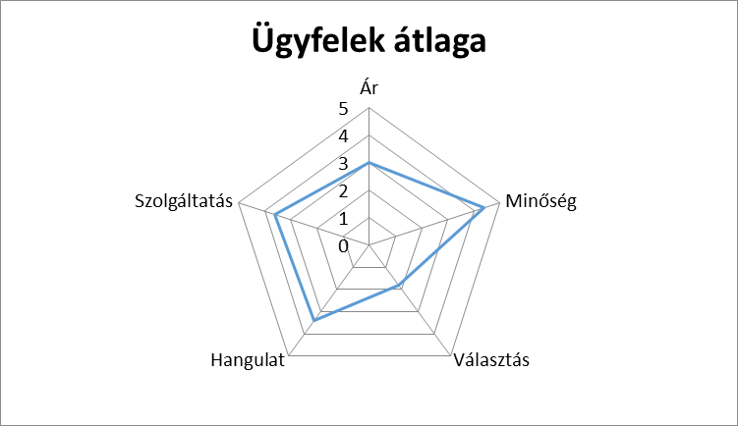
...
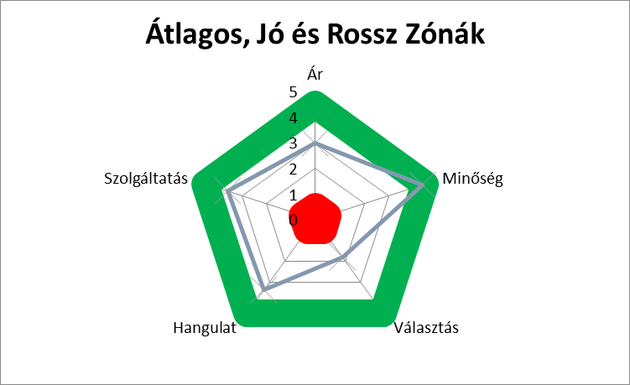
...

Fatérkép
...
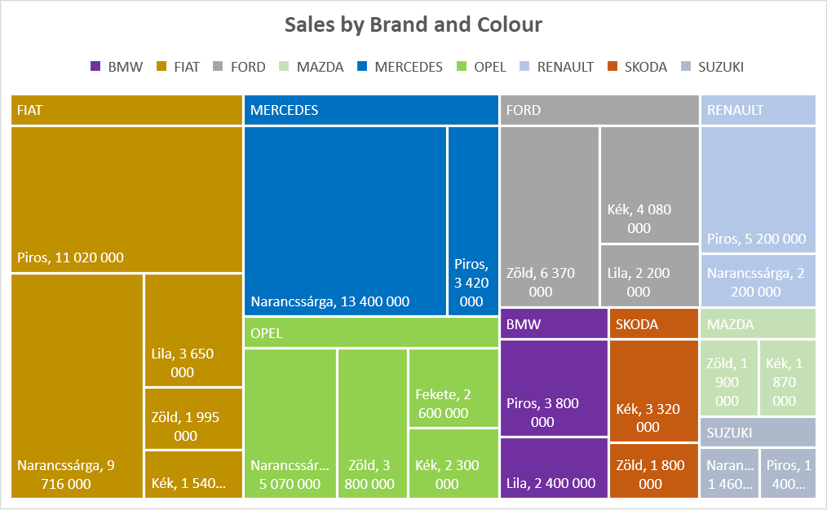
...
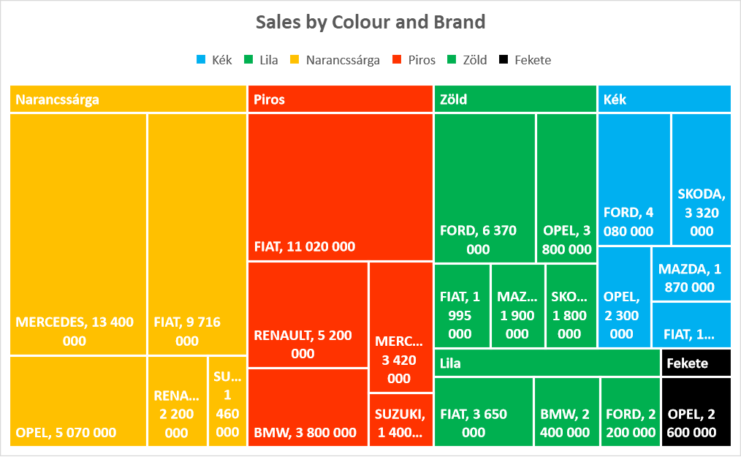
...

Többszintű gyűrű
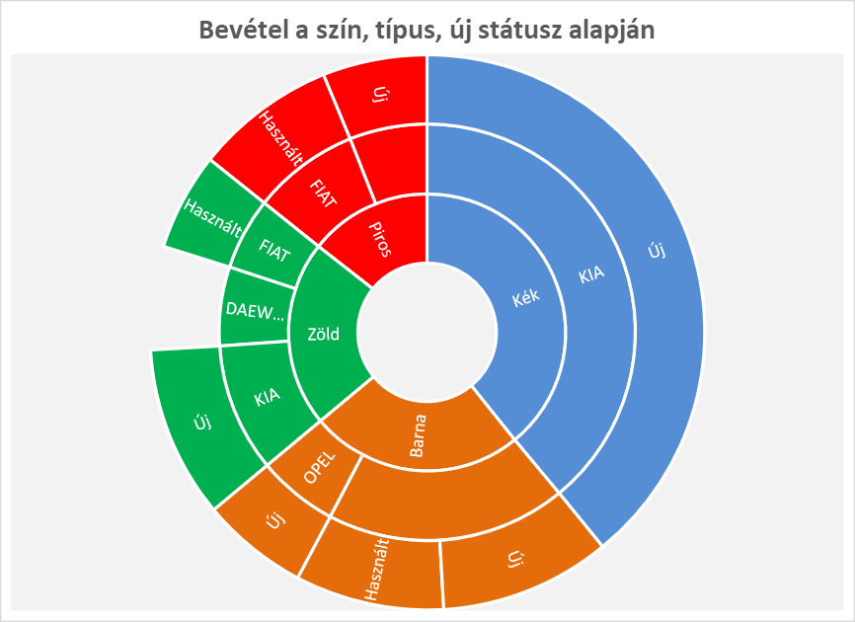
Szín | Típus | Használt/Új | Ár
Piros | FIAT | Használt | 1,900,000
 |  |  | 4,200,000
 | RENAULT | Új | 1,400,000
Zöld | FIAT | Használt | 1,300,000
 | DAEWOO |  | 1,400,000
 | KIA | Új | 2,300,000
Barna | RENAULT | Használt | 2,000,000
 |  | Új | 2,300,000
 | OPEL | Új | 1,440,000
Kék | KIA | Új | 9,000,000

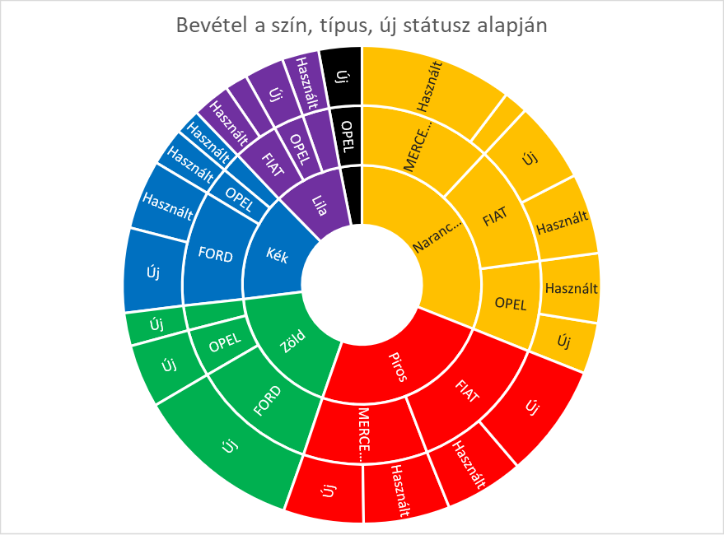
Szín | Típus | Használt/Új | Ár
Fekete | OPEL | Új | 2,600,000
Kék | FIAT | Használt | 1,540,000
 | FORD | Új | 5,100,000
 |  | Használt | 4,170,000
 | OPEL | Használt | 2,300,000
Zöld | FIAT | Új | 1,995,000
 | FORD | Új | 10,070,000
 | OPEL | Új | 3,800,000
 | FIAT | Új | 4,870,000
 |  | Használt | 4,846,000
 | MERCEDES | Új | 1,460,000
 |  | Használt | 9,200,000
 | OPEL | Új | 3,070,000
 |  | Használt | 4,200,000
 | FIAT | Új | 1,350,000
 |  | Használt | 2,300,000
 | FORD | Használt | 2,200,000
 | OPEL | Új | 2,400,000
 | FIAT | Új | 6,840,000
 |  | Használt | 4,780,000
 | MERCEDES | Új | 4,820,000
 |  | Használt | 5,200,000

Hisztogram
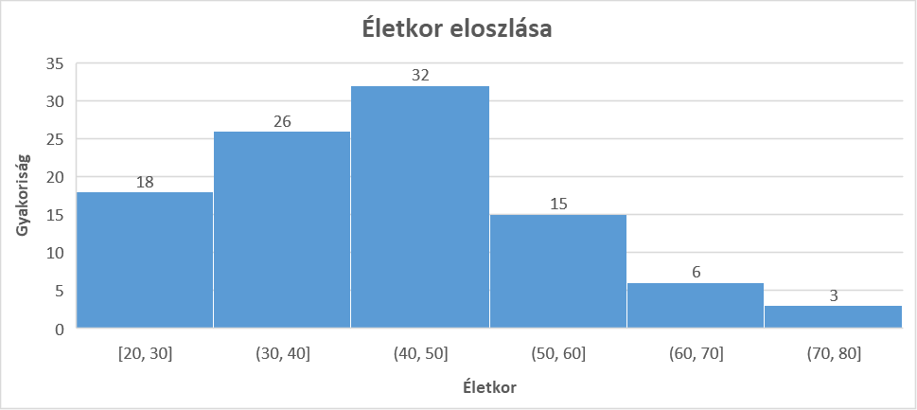
...
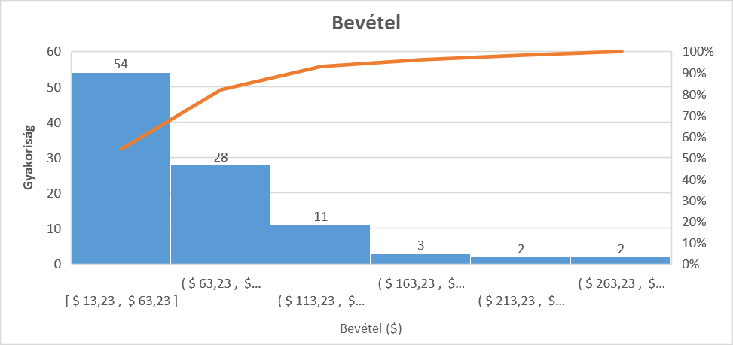
...

Doboz diagram
...
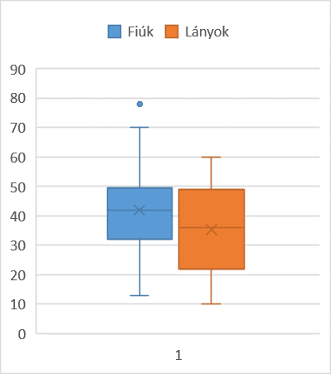
...

Vízesés
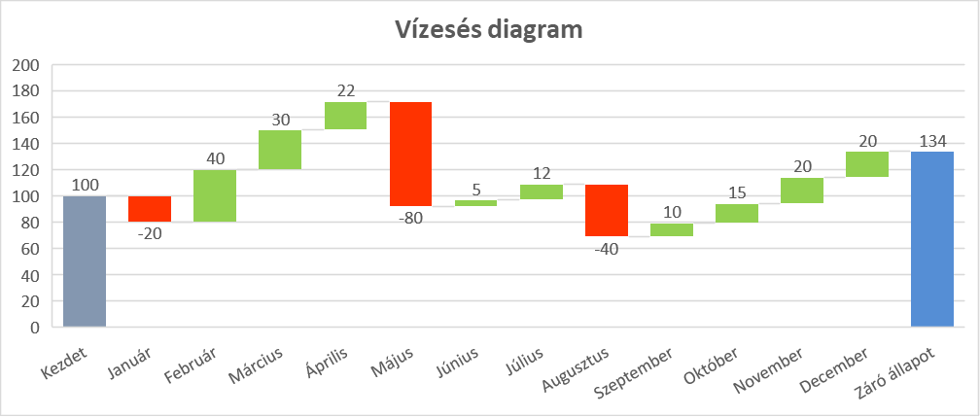
...

Tölcsér
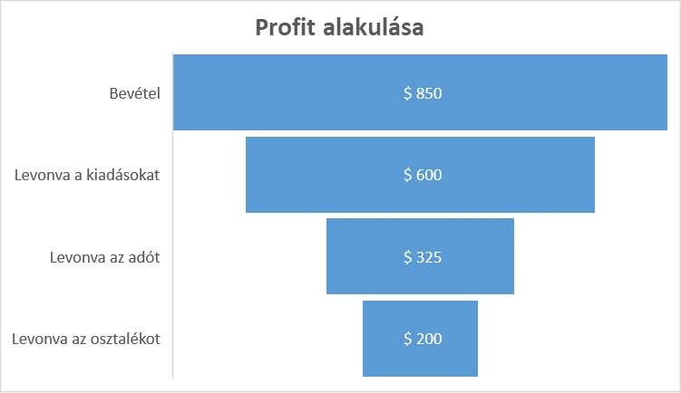
1. negyedév | Érték
Bevétel | $850
Levonva a kiadásokat | $600
Levonva az adót | $325
Levonva az osztalékot | $200

Profit alakulása

1. negyedév | Érték
Bevétel | $850
Térköz | 80
Levonva a kiadásokat | $600
Térköz | 80
Levonva az adót | $325
Térköz | 80
Levonva az osztalékot | $200

Diagram sablon
 | Január
Energia | 981
Üzemanyag | 680
Irodai kiadások | 854
Bérleti díj | 639
Kamatok | 269
Jutalékok | 387
Bútorok | 775
Járművek | 754
Felújítások | 308
...

SMARTART kész
 |  |  |  |  | Plan | Production | Sales
 | Plan | Production | Sales | BMW | 5 Ft | 12 Ft | 32 Ft
Audi | 18 | 17 | 40
Mercedes | 10 | 15 | 45 |  | Ez a munkalap védett, de a sárga cellákba tudtok gépelni.
BMW | 5 | 12 | 32
5 Ft
12 Ft
32 Ft
BMW
...

